المؤشرات الكلية

سوق العراق للاوراق المالية
جلسة الاربعاء 2026/9/9 |  |  |  | تقرير أسعار الأسهم المتداولة لسوق العراق للأوراق المالية
الجلسة (158)
الاسهم المتداولة المدرجة و OTC |  |  | 982,597,778 |  |  | قيمة الأسهم المتداولة المدرجة و OTC |  | 2,042,622,079 |  |  | صفقات الشركات المدرجة وOTC | 1221
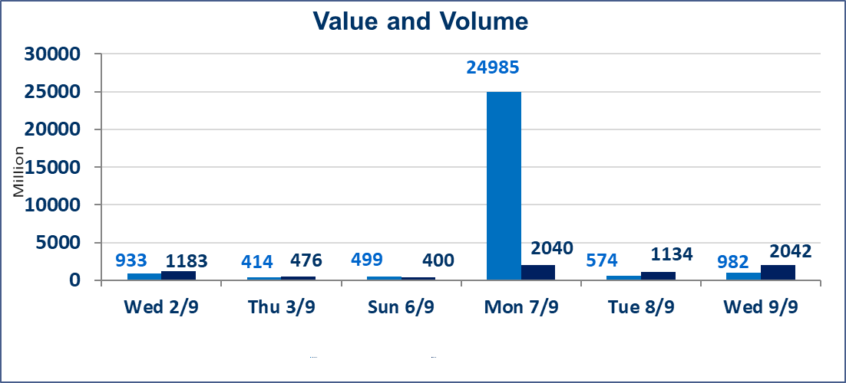
المؤشر60 ISX اليوم | 979.72 |  | نقطة |  |  | المؤشر15 ISX اليوم | 1233.26 | نقطة
المؤشر 60 ISX السابق | 981.73 |  | نقطة |  |  | المؤشر 15 ISX السابق | 1236.88 | نقطة
نسبة التغير | -0.20 |  | % |  |  | نسبة التغير | -0.29 | %
عدد النقاط | -2.01 |  | نقطة |  |  | عدد النقاط | -3.62 | نقطة

الشركات المدرجة | 103 | OTC | 22 | 125 |  | الشركات غير المتداولة المدرجة | 50 | OTC | 21 | 71
الشركات المتداولة | 43 | OTC | 1 | 44 |  | الشركات المرتفعة |  |  | 10
شركات الهيئة العامة |  |  |  | 1 |  | الشركات المنخفضة |  |  | 20
الموقوفة بقرار من هيأة الأوراق المالية |  |  |  | 9
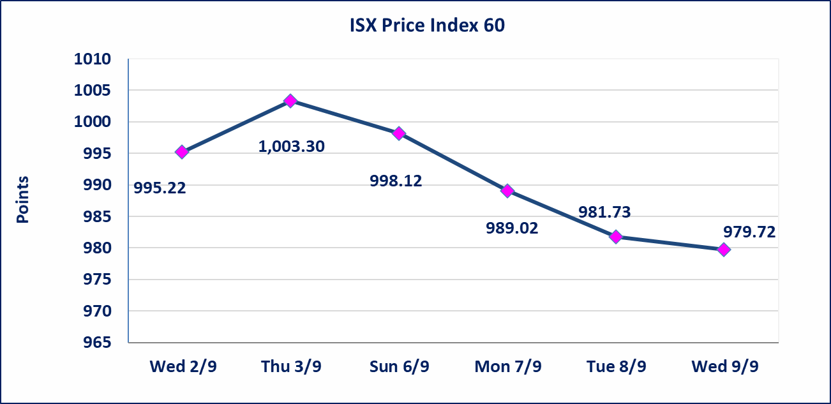
 |  |  |  |  |  | 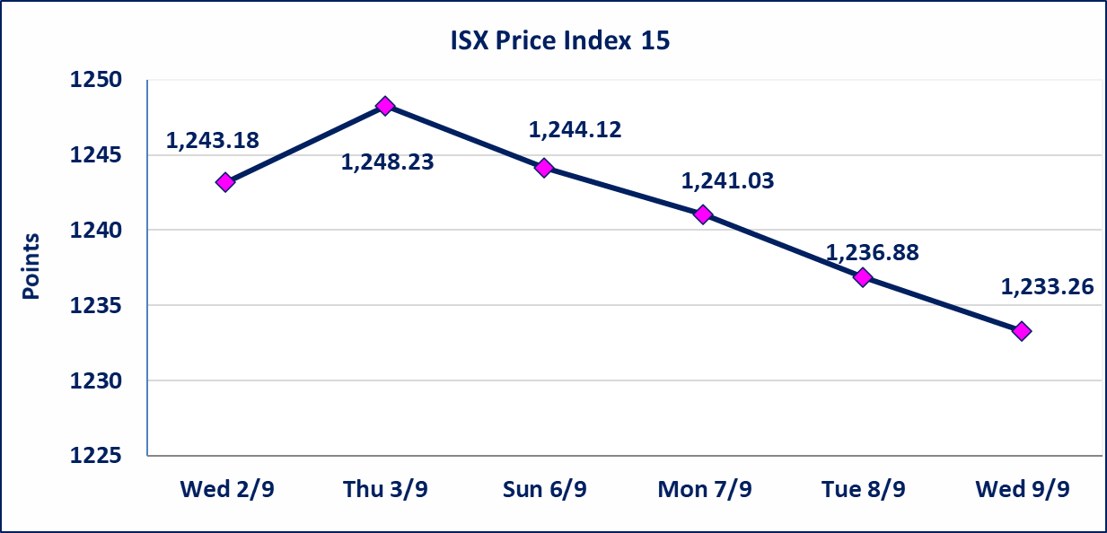
مصرف الطيف الاسلامي (BTIB) | إيقاف التداول على أسهم الشركة إعتباراً من جلسة الخميس الموافق 2026/9/3 إستناداً إلى قرار هيأة الاوراق المالية المرقم 297/2 في 2026/9/3.
الخير للتأمين (NKHA) | البدء بعمليات ايداع شهادات اسهم المساهمين لشركة الخير للتأمين إعتباراً من جلسة الثلاثاء الموافق 2026/9/1 وسيتم اطلاق التداول إعتباراً من جلسة الثلاثاء 2026/9/22 بعد ايداع 5% من رأس المال او بعد مرور (21) يوم من تاريخ بدء الايداع في منصة الشركات غير المدرجة ISX-OTC.
الوطنية للصناعات الغذائية (INFF) | تم البدء بعمليات ايداع شهادات اسهم المساهمين للشركة الوطنية للصناعات الغذائية إعتباراً من جلسة الاحد 2026/5/24 وسيتم اطلاق التداول لحين اكمال انتهاء الاجراءات في مركز الايداع في منصة الشركات غير المدرجة ISX-OTC.
الحد الأعلى والادنى للتغير في السعر | نسبة التغير الحدود الدنيا للحركة السعرية للاسهم من (5% الى 10%) والحدود العليا من(10% الى 25%)في كافة المنصات ماعدا منصة OTC.
Web site : www.isx-iq.net E-mail : info-isx@isx-iq.net |  |  |  |  | 07834000034 - 07711211522 : ص . ب :3607 العلوية الهاتف |  |  |  |  |  | بغداد /الكرادة/ قرب المسرح الوطني /مجاور مصرف الخليج التجاري

نسبة التغير
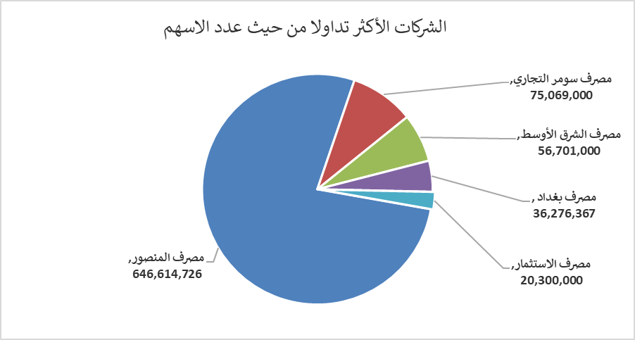
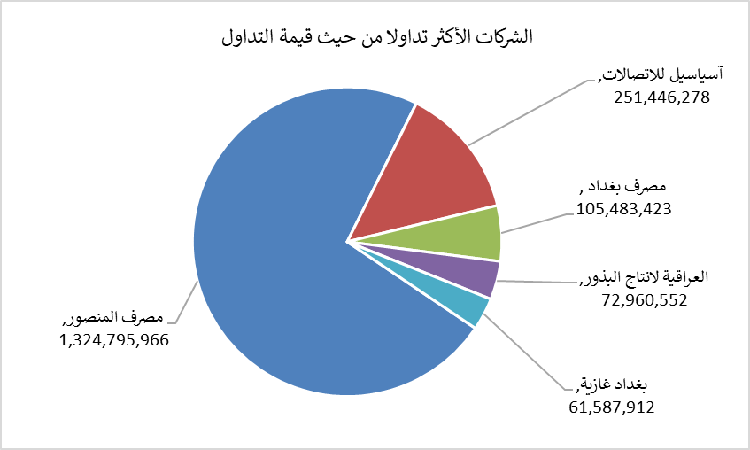
الشركات الأكثر ارتفاعاً وانخفاضاً

نسبة التغير لاسعار الاغلاق الاكثر ارتفاعاً |  |  |  | نسبة التغير لاسعار الاغلاق الاكثر انخفاضاً
اسم الشركة | اغلاق | التغير(%) | الاسهم المتداولة | اسم الشركة | اغلاق | التغير (%) | الاسهم المتداولة
مصرف الدولي الاسلامي | 0.150 | 25.00 | 2,369,230 | مصرف كوردستان الدولي الاسلامي | 1.170 | -10.00 | 96,319
مصرف الشرق الأوسط | 0.080 | 14.29 | 56,701,000 | الحمراء للتامين | 4.500 | -10.00 | 1,784,830
المدينة السياحية لسد الموصل | 15.000 | 10.70 | 1,428 | الكيمياوية والبلاستيكية | 1.650 | -9.84 | 150,546
مصرف الموصل للتنمية | 0.140 | 7.69 | 1,000 | الموصل لمدن الالعاب | 6.400 | -8.57 | 2,960,000
دار السلام للتامين | 0.750 | 7.14 | 1,000,000 | مدينة العاب الكرخ السياحية | 4.200 | -4.55 | 34,275

الشركات الاكثر نشاطا حسب الاسهم المتداولة (حجم التداول) |  |  |  | الشركات الاكثر نشاطا حسب القيمة المتداولة
اسم الشركة | اغلاق | التغير(%) | الاسهم المتداولة | اسم الشركة | اغلاق | التغير (%) | القيمة المتداولة
مصرف المنصور | 2.070 | -0.48 | 646,614,726 | مصرف المنصور | 2.070 | -0.48 | 1,324,795,966
مصرف سومر التجاري | 0.220 | 0.00 | 75,069,000 | آسياسيل للاتصالات | 15.500 | -1.21 | 251,446,278
مصرف الشرق الأوسط | 0.080 | 14.29 | 56,701,000 | مصرف بغداد | 2.920 | 0.00 | 105,483,423
مصرف بغداد | 2.920 | 0.00 | 36,276,367 | العراقية لانتاج البذور | 5.430 | 0.00 | 72,960,552
مصرف الاستثمار | 0.390 | -2.50 | 20,300,000 | بغداد غازية | 6.170 | -0.16 | 61,587,912

